Vi phạm
Thời gian | Loại vi phạm | Lý do | Hình ảnh
2026-06-06 18:35:12 | Mask | Phát hiện thiếu: MASK | 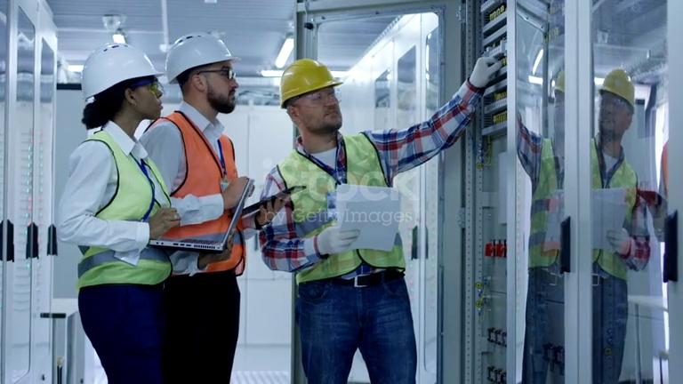
2026-06-06 18:35:17 | Hardhat | Phát hiện thiếu: HARDHAT | 
2026-06-06 18:35:22 | Hardhat | Phát hiện thiếu: HARDHAT | 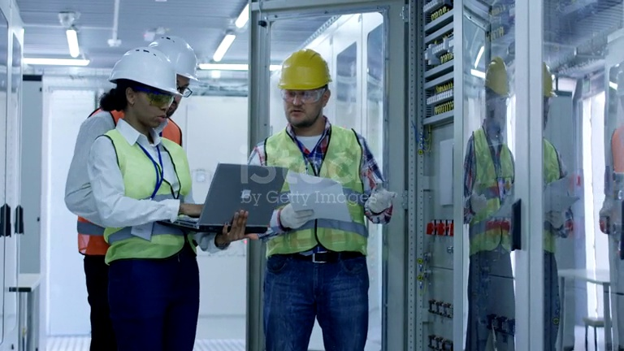
2026-06-06 18:35:31 | Hardhat | Phát hiện thiếu: HARDHAT | 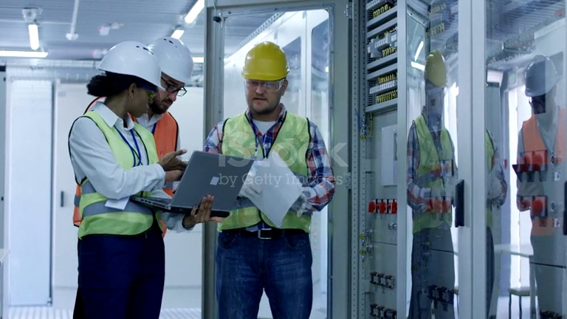
2026-06-06 18:35:36 | Hardhat, Safety Vest | Phát hiện thiếu: HARDHAT, SAFETY VEST | 
2026-06-06 18:35:41 | Hardhat | Phát hiện thiếu: HARDHAT | 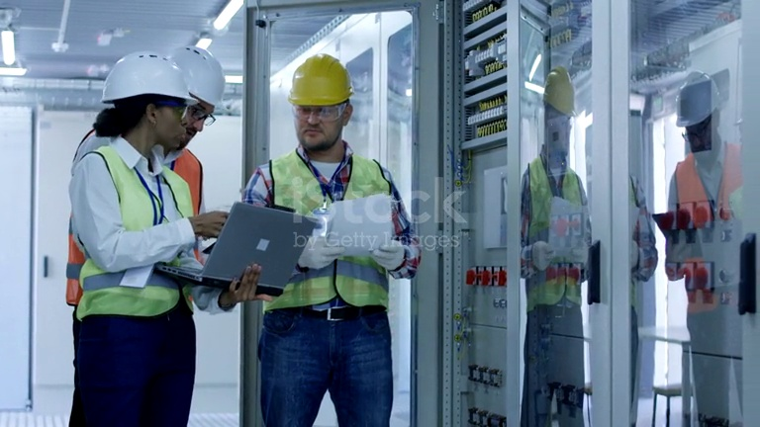
2026-06-06 18:35:46 | Hardhat, Safety Vest | Phát hiện thiếu: HARDHAT, SAFETY VEST | 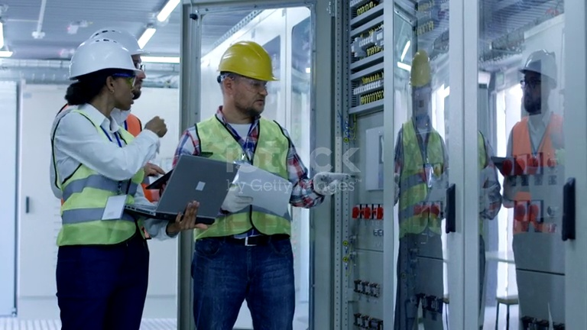
2026-06-06 18:39:28 | Hardhat, Safety Vest | Phát hiện thiếu: HARDHAT, SAFETY VEST | 
2026-06-06 18:39:54 | Hardhat, Mask, Safety Vest | Phát hiện thiếu: HARDHAT, MASK, SAFETY VEST | 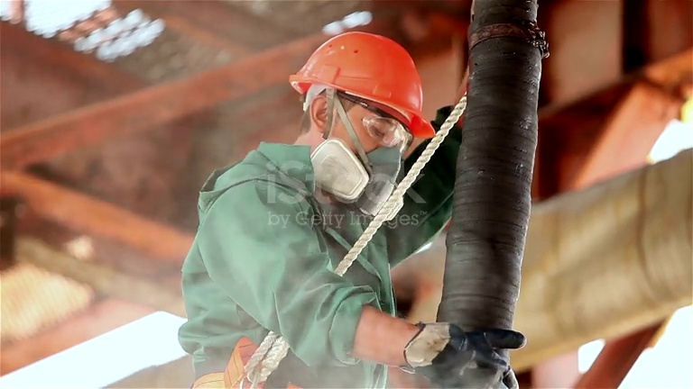
2026-06-06 18:39:59 | Hardhat, Mask, Safety Vest | Phát hiện thiếu: HARDHAT, MASK, SAFETY VEST | 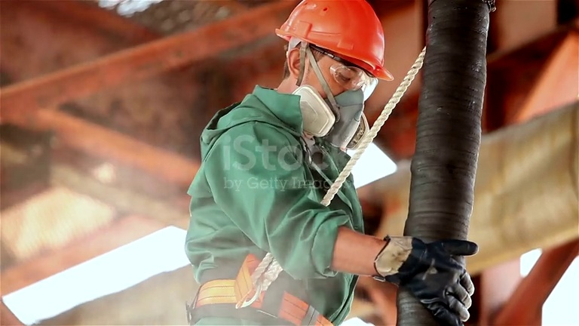
2026-06-06 18:40:04 | Hardhat, Mask, Safety Vest | Phát hiện thiếu: HARDHAT, MASK, SAFETY VEST | 